SRI European Equity
SRI EUROPEAN EQUITY

CHARAKTERISTIKA FONDU
STRUKTURA FONDU

2,60% hotovost | 2.60%
10,50% materiály | 10.50%
16,20% finanční služby | 16.20%
11,70% informační technologie | 11.70%
7,40% spotřeba - cyklická | 7.40%
13,90% průmysl | 13.90%
17,50% zdravotnictví | 17.50%
12,00% spotřeba - necyklická | 12.00%
8,10% ostatní | 8.10%
Název fondu: | SRI European Equity

AKCIOVÝ FOND
Investiční manažer: | Sycomore Asset Management
Hodnota fondu: | 253,56 mEUR
Počátek obchodování: | 2007-03-29 |  | vykouzlit někomu úsměv na tváři
Investiční cíl: Cílem fondu je překonat svůj benchmark (kterým je MSCI Europe - Net Total Return Index) a poskytovat dlouhodobé zhodnocení kapitálu. Fond investuje téměř 90 % svých aktiv do akcií společností, které jsou kompatibilní s kritérii ESG. Portfolio manager vybírá ze společností, které mají nejlepší enviromentální, sociální a firemní řízení. Fond může používat finanční nástroje a deriváty pro investiční účely.

POPLATKY GENERALI ČESKÁ POJIŠŤOVNA A.S.*
TOP 10
GENERALI INVESTMENTS LUXEMBOURG SA
Rozdíl mezi nákupním a prodejním kurzem podílových jednotek: | Běžné/jednorázové pojistné: 5 %/0 % Mimořádné pojistné 2% resp. 3 %** | Společnost |  |  | % v portfoliu | Sektor
Částečný odkup: | 0,25 % z odkoupené částky, minimálně však 50 Kč a maximálně 500 Kč | Roche Holding AG-Genusschein |  |  | 3.98 | zdravotnictví
Poplatky za přemístění: | V každém poj. roce 2 zdarma, jinak 0,25 % akt. hodnoty přemístěných jednotek, min. 50 Kč a max. 500 Kč. | ASML Holding NV (ASML NA) |  |  | 3.68 | informační technologie
Poplatky za správu fondu***: | 2 % p.a. | AIR LIQUIDE SA (AI FP) |  |  | 3.21 | materiály
* výtah ze sazebníku poplatků k IŽP týkající se fondů, v případě rozdílů platí sazebník poplatků |  | NESTE OYJ (NESTE FH) |  |  | 2.59 | energie
 |  | UNILEVER PLC (ULVR LN) |  |  | 2.34 | spotřeba - cyklická
** závisí na produktu *** náklady za správu fondu jsou započtené v NAV (t.j. v kurzu) |  | L'OREAL (OR FP) |  |  | 2.32 | spotřeba - cyklická
KOMENTÁŘ K TRHU
KOMENTÁR TRHU
KOMENTÁŘ TRHU
KOMENTÁŘ TRHU
VÝKONNOST FONDU
 |  | NOVO NORDISK A/S-B (NOVOB DC) |  |  | 2.17 | zdravotnictví
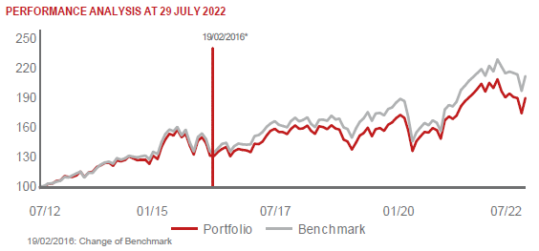 |  | NESTLE SA-REG (NESN SE) |  |  | 2.17 | spotřeba - cyklická
 |  | SIEMENS HEALTHINEERS AG (SHL GY) |  |  | 2.11 | zdravotnictví
 |  | BUREAU VERITAS SA (BVI FP) |  |  | 2.11 | průmysl

STATISTIKY
 |  | STD | IR | TE | Rating Morningstar(4) |  | Quartile Morn.
 |  | 16.88% | -0.76% | 4.15% | x |  | x
 |  | (1) Standard Deviation (Směrodatná odchylka): míra rizika, volatilita výkonnosti fondu. (2) Information Ratio (Informační poměr): poměr průměrně dosaženého výnosu oproti odchylce od indexu. (3) Tracking Error: směrodatná odchylka rozdílu výkonnosti fondu

VÝKONNOST (EUR)

 |  | 1 měsíc (%) | YTD (%) |  | 1 rok (%) | od počátku (%)
SRI European Equity (ISIN: LU0145455811) |  | 3.15 | -9.35 |  | -8.63 | 25.03
Benchmark * |  | 7.61 | -7.29 |  | -1.26 | 36.98
Excess Return |  | -4.46 | -2.06 |  | -7.37 | -11.95
Červenec 2022
* MSCI Europe - Net Total Return Index
Hodnota investice do podílových fondů může růst, klesat nebo stagnovat podle situace na finančních trzích. Minulé výnosy nejsou zárukou výnosů v budoucnu.

